Sheet1
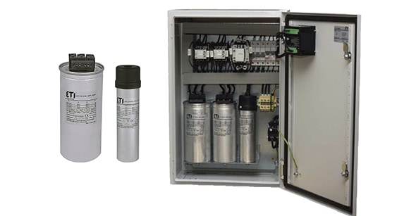
 | Намаление на загубите чрез компенсиране на реактивната мощност.

1 | Зависимост на активното съпротивление на жилата от сечението им.

Сечение на жилата, мм2 |  |  |  |  | 6 | 10 | 16 | 25 | 35 | 50 | 70 | 95 | 120 | 150 | 185 | 240

Активно
съпротивление
Си, мед ,ом/км |  |  |  |  | 3.08 | 1.85 | 1.15 | 0.74 | 0.53 | 0.37 | 0.26 | 0.19 | 0.15 | 0.12 | 0.10 | 0.08

Al, алуминий, ом/км |  |  |  |  | 5.19 | 3.11 | 1.95 | 1.24 | 0.89 | 0.62 | 0.44 | 0.33 | 0.26 | 0.21 | 0.17 | 0.13

2 | Учебен пример за компенсация на реактивна мощност.
 | Дадено: |  | Захранваща кабелна линия СВТ3Х120+70 |  |  |  |  |  |  | с дължина L= 300 м.
 |  |  | Замерен товар 150 А; соs(f)=0.86; Uн=0.4KV |  |  |  |  |  |  |  | Годишна използваемост Т=8600 ч.
 | Да се изчисли ефекта от компенсацията на реактивната мощност с КБ. |  |  |  |  |  |  |  |  |  |  |  | ВЪВЕЖДАМЕ:
 | U,KV | 0.4 | cos(f) | 0.86 |  | I, A | 150 | sin(f) | 0.51029403289 | r, ом/км | 0.15 | L, км | 0.30 | T, хч | 8.6
 | Пълната мощност е S=1.73*U*I=1.73*0.4*150= |  |  |  |  |  |  |  |  |  |  | 104 | KVA
 | Активната мощност е Р=1.73*U*I*cos(f)=1.73*0.4*150*0.86= |  |  |  |  |  |  |  |  |  |  | 89 | KW
 | Реактивната мощност е Q=1.73*U*I*sin(F)=1.73*0.4*150*0.51= |  |  |  |  |  |  |  |  |  |  | 53 | KVAR
 | Активният ток е |  |  |  | Ia = I * cos(f) |  |  | Ia = | 129 | A
 | Реактивният ток е |  |  |  | Ir = I * sin(f) |  |  | Ir = | 77 | A

 | Рз = 3*R*(I1*I1-I2*I2), където: |  |  |  |  |  | Рз е разликата в загубите на акт.мощност от преноса
 |  |  |  |  |  |  | на реакт. енергия във W
 |  |  |  |  |  |  | R е активното съпротивление в ом
 |  |  |  |  |  |  | I1 e общ ток преди компенсацията; I2 е общ ток след комп. в А.
 | R = r * L |  | , където r е активното съпротивление в зависимост от сечението в ом/км
 |  |  | L е дължината на линията в км / виж таблица А/.
 | В случая R = r * L = |  |  |  |  | 0.045 | OM

 | Сравнителна таблица за ефекта от компенсацията с различен брой КБ:
 | Токът на 1 бр. КБ с мощност 10 KVAR e (-15 A).

 | Брой |  | Товар |  | Общ ток |  | Разлика |  | cos(f) | Рз | Годишен |  | Цена на |  | Изплащане,
 | КБ |  | Акт. | Реакт. | А |  | А |  |  | W | ефект, |  | КБ,лв |  | месеци
 |  |  | Ia | Ir |  |  |  |  |  |  | KWH | лв.
 | 0 |  | 129 | 77 | 150 |  | 0 |  | 0.86 | 0 | 0 | 0 | 0 |  | 0
 | 1 |  | 129 | 61.544104933 | 143 |  | -7 |  | 0.90 | 280 | 2404.8061748 | 240 | 110 |  | 5
 | 2 |  | 129 | 46.544104933 | 137 |  | -13 |  | 0.94 | 499 | 4287.1623496 | 429 | 220 |  | 6
 | 3 |  | 129 | 31.544104933 | 133 |  | -17 |  | 0.97 | 657 | 5647.0685245 | 565 | 330 |  | 7
 | 4 |  | 129 | 16.544104933 | 130 |  | -20 |  | 0.99 | 754 | 6484.5246993 | 648 | 440 |  | 8
 | 5 |  | 129 | 2 | 129 |  | -21 |  | 1.00 | 791 | 6799.5308741 | 680 | 550 |  | 10

3 | ИЗВОДИ:
 | 1. С нарастването на броя на монтираните КБ ефективността намалява от 5 на 10 месеца.
 | 2. Най-голям ефект се постига при измерване на ел. енергията на СН,
 | защото снижаваме и загубите от трансформация.
 | 3. За бързата възвращаемост влияе: дължината на линията, сечението, годишната използваемост,
 | естествения соs(f), материала на провода-алуминий или мед, мощността на товара.
 | 4. При не натоварени ел. двигатели може да се повиши естествения соs(f) като се подмени
 | ел. двигателя или се превключи от триъгълник в звезда.
 | 5. Колкото по-близо компенсираме до АСД, толкова ефекта е по-голям.
 | Идея - да се монтират КБ в клемната кутия на АСД; да се монтира КБ в шахтата на ЕС.

